Справка
Справка

 | Дополнительная комплектация
 | Отвод охладитель
 |  | ТО-СП1-2.35 ОС100/ОХ4 | ОС100/ОХ28 ОС100/ОХ50
 | 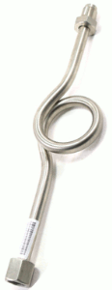 | 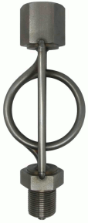 | 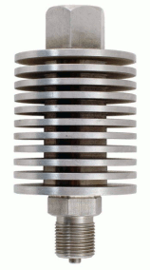
 | Блок клапанный БКН2 (тройник)
 |  | 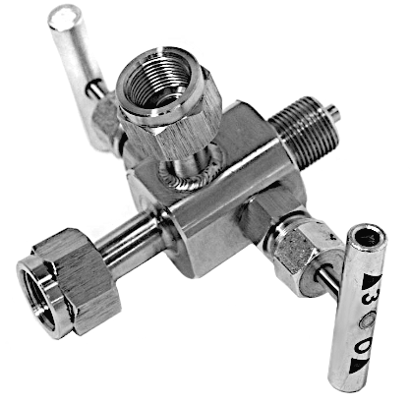
 | Клапан игольчатый (блок вентильный)
 |  | 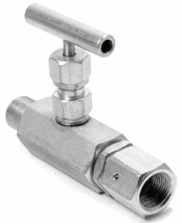
 | Переходник наруж. G1/2 – внутр. М20х1,5
 |  | 